全体概要
ソースを解析して自動でテストするための基本的な考え方

itestall.exe

ITASourceAnalyzer
ITATestGenerater
ITATPGenerater
ITATPBuilder
ITATPExecutor
ITAMonitor

グラフ形式
ソースリスト
テスト仕様書
テストプログラム
テストモジュール
using System;
namespace App1
{
class Program
{
static void Main(Object[] args_)
{
var i = arg_[0];
int v = func1(i);
}
protected int func1(int aInt)
{
return aInt;
}
}
}
LinkNodeVertex
ModuleName ＝ Tesrsrc.exe
Extention ＝ exe
NamespaceVertex
NamespaceName ＝ App1
UsingVertex
Using ＝ System
ClassVertex
ClassName ＝ Program
MethodVertex
StorageClass ＝ Static
ReturnValueType ＝ void
MethodName ＝ Main
ParameterCount ＝ 1
ParameterType ＝ Object[]
ParameterName ＝ args_
StartNodeVertex
language ＝ C#
CreateData ＝ 2015.06.08
UpdateDate ＝ 2015.06.08
LocalDeclarationStatementVertex
StatementType = Subsutitute
ValiableDeclaration ＝ var
VariableDeclarator ＝ i
EqualValueClause（Operator) ＝ =
ElementAccessExpression ＝ args_
OpenBracketToken ＝ [
Argument ＝ 0
CloseBracketToken ＝ ]
LocalDeclarationStatementVertex
StatementType = FunctionCall
ValiableDeclaration ＝ int
VariableDeclarator ＝ v
EqualValueClause（Operator) ＝ =
InvocationExpression ＝ func1
ArgumentListOpenParen ＝ (
Argument ＝ i
ArgumentListCloseParen ＝ )
MethodEndVertex
MethodName ＝ Main
MethodVertex
StorageClass ＝ auto
ReturnValueType ＝ int
MethodName ＝ func1
ParameterCount ＝ 1
ParameterType ＝ int
ParameterName ＝ aInt
ReturnStatementVertex
StatementType = ReturnStatementSyntax
IdentifierNameSyntax ＝ aInt
MethodEndVertex
MethodName ＝ Func1
ClassEndVertex
ClassName ＝ Program
NamespaceEndVertex
NamespaceName ＝ App1
NamespaceEndVertex
NamespaceName ＝ App1
LinkNodeEndVertex
ModuleName ＝ Tesrsrc.exe
Extention ＝ exe
EndNodeVertex
language ＝ C#
CreateData ＝ 2015.06.08
UpdateDate ＝ 2015.06.08
テスト仕様書
NameSpace名：App1
Class名：Program
Method名：Main
要因分析
要因１ 要因２
Object[0] Object[1]
水準1 -32769 * 負のintの最小値以下(x32) ←エラー系
水準2 -32768 * 負のintの最小値(x32)
水準3 0 * 0
水準4 1 * 正のintの最小値(x32)
水準5 32767 * 正のintの最大値(x32)
水準6 32768 * 正のintの最大値以上(x32) ←エラー系
水準7 a * 英字 ←エラー系
水準8 あ * 2バイト文字 ←エラー系
水準9 NULL * null ←エラー系
水準10 1 0 Object[1]にパラメタ指定 ←無効だが正常系
テスト項目
Test1 Object[0] = -32769
Test2 Object[0] = -32768
Test3 Object[0] = 0
Test4 Object[0] = 1
Test5 Object[0] = 32767
Test6 Object[0] = 32768
Test7 Object[0] = "a"
Test8 Object[0] = "あ"
Test9 Object[0] = null
Test10 Object[0] = 1, Object[1] = 1
Method名：func1
要因分析
要因１ 要因２
aInt
水準1 -32769 * 負のintの最小値以下(x32) ←エラー系
水準2 -32768 * 負のintの最小値(x32)
水準3 0 * 0
水準4 1 * 正のintの最小値(x32)
水準5 32767 * 正のintの最大値(x32)
水準6 32768 * 正のintの最大値以上(x32) ←エラー系
水準7 a * 英字 ←エラー系
テスト項目
Test1 aInt = -32769
Test2 aInt = -32768
Test3 aInt = 0
Test4 aInt = 1
Test5 aInt = 32767
Test6 aInt = 32768
Test7 aInt = "a"
App1Test1.cs
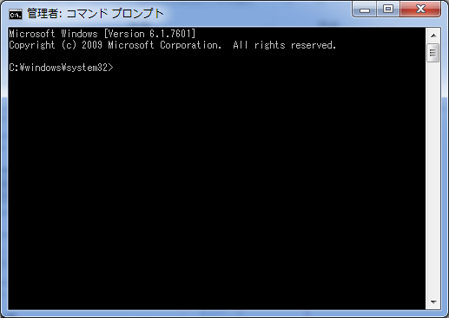
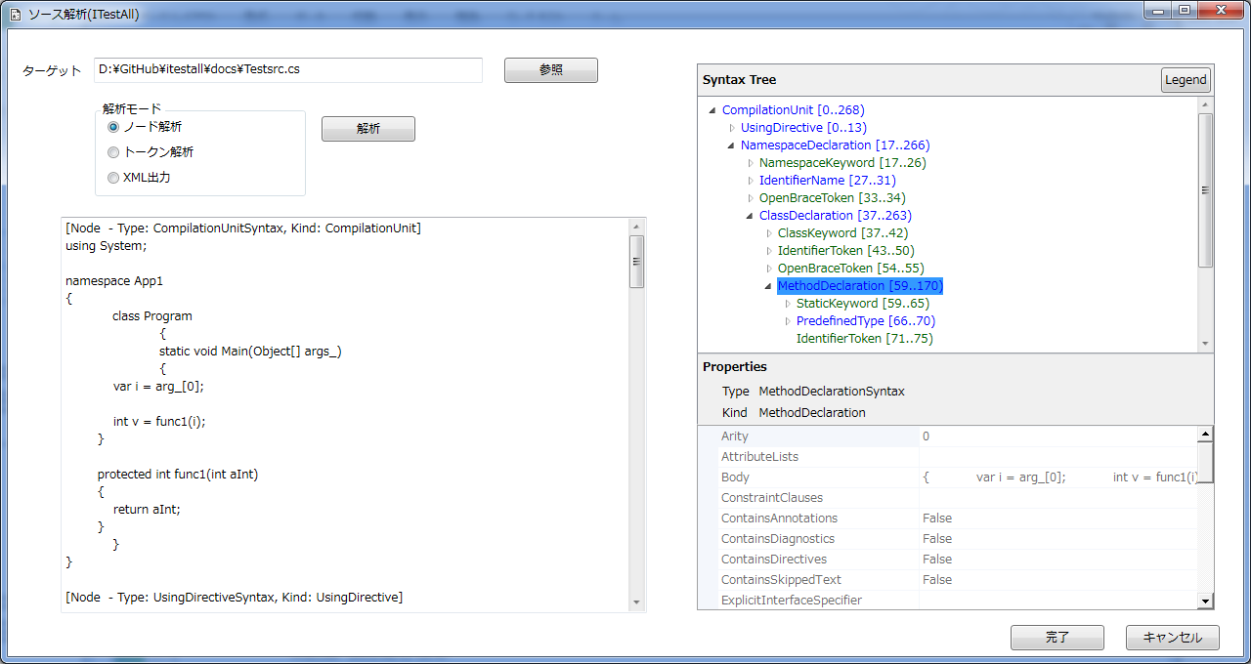
App1Test1.exe
using System
namespace App1Test1
{
class TestClass
{
Main()
{
//ファイルを開く
System.Diagnostics.Process p =System.Diagnostics.Process.Start("Program.exe -32769");
//終了するまで最大10秒間だけ待機する
p.WaitForExit(10000);
//終了したか確認する
if (p.HasExited)
{
Log.Writeln("終了しました。");
}
else
{
Log.Writeln("終了していません。");
}

App1Test2.exe

App1Test3.exe

App1Test2.cs
using System
namespace App1Test1
{
class TestClass
{
Main()
{
//ファイルを開く
System.Diagnostics.Process p =System.Diagnostics.Process.Start("Program.exe -32768");
//終了するまで最大10秒間だけ待機する
p.WaitForExit(10000);
//終了したか確認する
if (p.HasExited)
{
Log.Writeln("終了しました。");
}
else
{
Log.Writeln("終了していません。");
}

App1Test3.cs
using System
namespace App1Test1
{
class TestClass
{
Main()
{
//ファイルを開く
System.Diagnostics.Process p =System.Diagnostics.Process.Start("Program.exe 0");

課題：EXEの内部メソッドのテストはどうやってやるか
案．テスト対象のクラスを生成して、外から呼び出す。
課題：pubulicではないメソッドは？
案．テスト対象のクラスをPartialにして、同じクラスのテストクラスを生成する。
課題：テスト対象のクラスがPartialでなかった場合は？
案．
課題：例えばOpen（）してからInit()しないといけないような、順序のある場合は？
案．メインから追いかけて、順序を導く？
課題：イベント待ち系のアプリでは、非同期に呼ばれるので追いかけられない。
案．Open()、Init()のような必須の準備は、初期化時に呼ばれるので、調べられる。
イベントハンドラは順序が有る場合、順序判定ロジックがあるはず。
課題：無かったら？
案．テスト対象のアプリを様々に動作させて、ルートを通す。
課題：前ルート通せないのでは？機能テスト的になるのでは？

グラフ生成
ソースをグラフ化するときの考え方

例題ソース |  |  |  | 知りたい情報 | グラフノードで表現する属性と値 | ノードを識別する考え方 | ノードを識別する具体的な方法 ノード、トークン、トリビア発見時の動作 | 入れ子の制御 | シンボルテーブルへ登録するシンボル
 |  |  |  | 生成モジュール名 | [LinkNode] LiblaryName：Testsrc:exe | プロジェクトファイルから取得 | ・プロジェクトファイル（.csproj）に記載されているリンク後のモジュール名を取得し、"ItaLinkVertex"を作成してgraphに登録する。 ・ただし、当面はファイル名とする。 ・[解析]ボタンをクリックしたときに行う。

 |  |  |  | コンパイル単位 | [CompileNode] SourceName=Testsrc.cs | ファイル名から取得 | ・"CompilationUnit[0..)"ノードを検出したら、ItaCompilationUnitVertex"を作成してgraphに登録する。 名前は処理しているファイル名から取得する。

using System; |  |  |  | Systemを使っている | [DependencyNode] using=System | "UsingDirective"ノードから取得 | "UsingDirective"ノードを検出したら、Name属性から依存先名を取得し、UsingDirectiveVertexを作成して、グラフに追加する。

namespace App1 |  |  |  | namespace： 名称=App1 | [NameSpaceNode] NameSpace=App1 | "NamespaceDeclaration"から取得 | "NamespaceDeclaration"ノードを検出ししたら、Name属性から空間名を取得し、NamespaceVertexを作成してググラフに追加する。 現スコープ種別を"NameSpace"にする。
{ |  |  |  | 名前空間のスコープ |  | "OpenBraceToken"でスコープ開始を判定 |  | "OpenBraceToken"を検出したら、現在のスコープ種別をスタックにPushする。
 | class Program |  |  | クラス： 名称=Program | [ClassNode] ClassName=Program | "ClassDeclaretion"から取得 | "ClassDeclaration"ノードを検出したら、"Identifier"属性からクラス名を取得し、ClassVertexを作成してグラフに追加する。 現スコープ種別を"Class"にする。
 | { |  |  |  |  | "OpenBraceToken"でスコープ開始を判定 |  | "OpenBraceToken"を検出したら、現在のスペース種別をスタックにPushする。
 |  | static void Main(Object[] args_) |  | 関数情報： 記憶クラス=static 戻り値=void 名称=Main 引数の型=Object[] 引数名=args | [FunctionStartNode] StorageClass=static ReturnValue=void FunctionName=Main ArgumentType=Object[] ArgumentName=args_ |  | "MethodDeclaration"ノードを検出したら、"Modifiers(記憶クラス）","ReturnType（戻り値）","Identifier（名称）"を取得して"FunctionDeclarationVertex"を作成する。グラフにはまだ登録しない。 現スコープを"Function"にする。 |  | [Symbol] type=void Name=Main
 |  |  |  |  |  |  | "OpenParenToken（開きカッコ）"を検出したら、現スコープに従ってカッコの意味を覚える。 現スコープがFunctionのとき： "FunctionParen"
 |  |  |  |  |  |  | "Parameter"ノードを検出したら、"Identifier（パラメタ名）","Type（型）"をFunctionDeclarationVertex"に登録する。
 |  |  |  |  |  |  | "CloseParenToken（閉じカッコ）"を検出したら、以下の通りにVertexを操作する。 FunctionParenのとき： FunctionDeclaratinoVertexをグラフに登録する。
 |  | { |  |  |  |  |  | "OpenBraceToken"を検出したら、現在のスペース種別をスタックにPushする。
 |  |  | var i = arg_[0]; | プログラムステップ： ステップタイプ=代入 非代入変数=I 非代入変数の型=var 代入値=arg[0] | [ProgramStepNode] StepType=Substitution For=I As=var Subsutitute=arg_(0) |  |  |  | [Symbol] Type=var Name=i [Symbol] Type=var Name=arg_

 |  |  | int v = func1(i); | プログラムステップ： ステップタイプ=関数呼び出し 結果代入変数=v 結果代入変数の型=int 呼び出しメソッド名=func1 呼び出し引数=I 引数の型=var | [ProgramStepNode] StepType=FunctionCall ReturnVarType=int RetunrVar=v FuncName=func1 ArgumentType=var Argument=i |  |  |  | [Symbol] Type=int Name=v [Symbol] Type=FunctionName Name=func1 [Symbol] Type=int Name=i
 |  | } |  | 関数の終了 | [FunctionEndNode] FunctionName=Main

 |  | protected int func1(int aInt) |  | 関数情報： 記憶クラス=auto メンバアクセス修飾子=protected 戻り値=int 名称=func1 仮引数=aInt 仮引数の型=int | [FunctionStartNode] StorageClass=auto MemberAccessDeclaretiv=protected ReturnValue=int FunctionName=func1 ArgumentType=int ArgumentName=aInt
 |  | {
 |  |  | return aInt; | プログラムステップ： ステップタイプ=復帰 復帰値=aInt 復帰値の型=int | [ProgramStepNode] StepType=Return ReturnVarName=aInt
 |  | } |  | 関数の終了 | [FunctionEndNode] FunctionName=func1
 | }
}

 |  |  | こんな感じで記憶したい

ネームスペース=App1
この部分もグラフにする？
ネームスペース
クラス名 クラス名
型、関数 型、関数 型、関数

クラス名=Program

start
static void
Main(Object[] args_)
この部分はグラフ
グラフを２個含む
start
protected int
func1(int aInt)

var i = arg[0];

return aInt;
int v = func1(int i);

END
END

グラフ生成シミュ
Maker.Start.EndPoint

NODE.CompilationUnitSyntax.CompilationUnit
AttributeLists=
ContainsAnnotations=False
ContainsDiagnostics=False
ContainsDirectives=False
ContainsSkippedText=False
EndOfFileToken=
Externs=
FullSpan=[0..268)
HasLeadingTrivia=False
HasStructuredTrivia=False
HasTrailingTrivia=False
IsMissing=False
IsStructuredTrivia=False
Language=C#
Members=namespace App1
{
class Program
{
static void Main(Object[] args_)
{
var i = arg_[0];
int v = func1(i);
}
protected int func1(int aInt)
{
return aInt;
}
}
}
Parent=null
ParentTrivia=
RawKind=8840
Span=[0..268)
SpanStart=0
Usings=using System;

NODE.UsingDirectiveSyntax.UsingDirective
Alias=null
ContainsAnnotations=False
ContainsDiagnostics=False
ContainsDirectives=False
ContainsSkippedText=False
FullSpan=[0..15)
HasLeadingTrivia=False
HasStructuredTrivia=False
HasTrailingTrivia=True
IsMissing=False
IsStructuredTrivia=False
Language=C#
Name=System
Parent=using System;
namespace App1
{
class Program
{
static void Main(Object[] args_)
{
var i = arg_[0];
int v = func1(i);
}
protected int func1(int aInt)
{
return aInt;
}
}
}
ParentTrivia=
RawKind=8843
SemicolonToken=;
Span=[0..13)
SpanStart=0
StaticKeyword=
UsingKeyword=using

TOKEN.SyntaxToken.UsingKeyword
ContainsAnnotations=False
ContainsDiagnostics=False
ContainsDirectives=False
FullSpan=[0..6)
HasLeadingTrivia=False
HasStructuredTrivia=False
HasTrailingTrivia=True
IsMissing=False
Language=C#
LeadingTrivia=
Parent=using System;
RawKind=8373
Span=[0..5)
SpanStart=0
Text=using
TrailingTrivia=
Value=using
ValueText=using

TORIVIA.SyntaxTrivia.WhitespaceTrivia
ContainsDiagnostics=False
FullSpan=[5..6)
HasStructure=False
IsDirective=False
Language=C#
RawKind=8540
Span=[5..6)
SpanStart=5
Token=using

NODE.IdentifierNameSyntax.IdentifierName
Arity=0
ContainsAnnotations=False
ContainsDiagnostics=False
ContainsDirectives=False
ContainsSkippedText=False
FullSpan=[6..12)
HasLeadingTrivia=False
HasStructuredTrivia=False
HasTrailingTrivia=False
Identifier=System
IsMissing=False
IsStructuredTrivia=False
IsVar=False
Language=C#
Parent=using System;
ParentTrivia=
RawKind=8616
Span=[6..12)
SpanStart=6

